ARTHUCARD (PET)
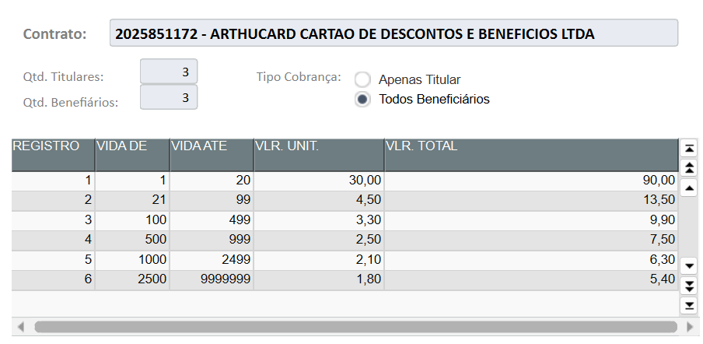
ARTHUCARD
ID.: 002329157 (TECH)
RAZÃO SOCIAL: | ARTHUCARD CARTAO DE DESCONTOS E BENEFICIOS LTDA
GRUPO EMPRESA: | 0004
PERFIL: | 000000000032
VALOR: | TABELA

Nº | Data | Nome arquivo | Qtde. Inicial | Qtde. Final | Intercorrências
1 | 2025-04-29 | ARTHUR CARD PET 24.04 | 1 | 2 | NÃO
2 | 2025-05-02 | ARTHUR CARD PET 30.04 | 2 | 3 | NÃO
3 | 2025-05-16 | ARTHUR CARD PET 13.05 | 3 | 4 | NÃO
4 | 2025-05-21 | ARTHUR CARD PET 19.05 | 4 | 5 | NÃO
5
6
7
8
9
10
11
12
13
14
15
16
17
18
19
20
21
22

BR5
Lembrar do fator moderador - POR TITULAR
GRUPO SOU BR5
ID.: 002328603 (TECH)
RAZÃO SOCIAL: | BR5 PROTECAO FAMILIAR, GESTAO FINANCEIRA, CONVENIOS E SERVICOS LTDA
GRUPO EMPRESA: | 0004
PERFIL: | 000000000002
VALOR: | MINIMO DE 1.000 TITULARES (R$ 1.700,00); DE 1.001 ATÉ 1.600 TITULARES SERÁ COBRADO R$ 1,70 POR TITULAR; E PARTIR DE 1.601 TITULATES SERÁ COBRADO R$ 1,50 POR TITULAR

Nº | Data | Nome arquivo | Qtde. Inicial | Qtde. Final | Íris | Intercorrências
1 | 2025-02-10 | BR5 - P.A TELEMEDICINA - JANEIRO | 1 | 1,677 | - | SIM - CÓD. DUPLICADO
2 | 2025-02-14 | BR5 - P.A TELEMEDICINA - JANEIRO | 1,677 | 1,678 | - | NÃO
3 | 2025-03-20 | BR5 - P.A TELEMEDICINA - MARÇO | 1,678 | 1,723 | - | NÃO
4 | 2025-04-04 | BR5 - P.A TELEMEDICINA - ABRIL | 1,723 | 1,175 | - | NÃO
5 | 2025-04-22 | BR5 - P.A TELEMEDICINA - ABRIL | 1,175 | 1,297 | - | NÃO
6 | 2025-05-13 | BR5 - P.A TELEMEDICINA - MAIO | 1,297 | 1,116 | - | NÃO
7 | 2025-05-22 | BR5 - P.A TELEMEDICINA - MAIO | 1,116 | 1,116 | - | NÃO
8 | 2025-06-09 | BR5 - P.A TELEMEDICINA - JUNHO | 1,116 | 1,154 | - | NÃO
9 | 2025-06-10 | BR5 - P.A TELEMEDICINA - JUNHO | 1,154 | 1,154 | - | NÃO
10 | 2025-06-18 | BR5 - P.A TELEMEDICINA - 17.06 | 1,154 | 1,106 | 1,106 | NÃO
11 | 2025-06-27 | BR5 - P.A TELEMEDICINA - 24.06 | 1,106 | 1,107 | 1,107 | NÃO
12 | 2025-07-02 | BR5 - P.A TELEMEDICINA - 27.06 | 1,107 | 841 | 841 | SIM - CÓD. DUPLICADO
13 | 2025-07-04 | BR5 - P.A TELEMEDICINA - 02.07 | 841 | 1,077 |  | NÃO
14
15
16
17
18
19
20
21
22
23
24
25
26
27
28
29
30
31
32
33
34
35
36
37
38
39
40
41
42
43
44
45
46
47
48
49
50
51
52
53
54
55
56
57
58
59
60

BR5 (ESPECIALIDADE)
Lembrar do fator moderador - POR TITULAR
GRUPO SOU BR5 (C/ ESPECIALIDADE)
ID.: 002328601 (TECH)
RAZÃO SOCIAL: | BR5 PROTECAO FAMILIAR, GESTAO FINANCEIRA, CONVENIOS E SERVICOS LTDA
GRUPO EMPRESA: | 0004
PERFIL: | 000000000002
VALOR: | MINIMO DE 100 TITULARES (R$ 430,00); A PARTIR DE 101 TITULARES SERÁ COBRADO R$ 4,30 POR TITULAR

Nº | Data | Nome arquivo | Qtde. Inicial | Qtde. Final | Íris | Intercorrências
1 | 2025-02-10 | BR5 - SPECIALIDADES TELEMEDICINA - JANEIRO | 1 | 187 | - | SIM - CÓD. DUPLICADO
2 | 2025-02-14 | BR5 - ESPECIALIDADES TELEMEDICINA - JANEIRO | 187 | 188 | - | NÃO
3 | 2025-03-20 | BR5 - ESPECIALIDADES TELEMEDICINA MARÇO (2) | 188 | 207 | - | NÃO
4 | 2025-04-04 | BR5 - ESPECIALIDADES TELEMEDICINA - ABRIL | 207 | 225 | - | NÃO
5 | 2025-04-22 | BR5 - ESPECIALIDADES TELEMEDICINA - ABRIL | 225 | 247 | - | NÃO
6 | 2025-05-13 | BR5 - ESPECIALIDADES TELEMEDICINA - MAIO | 247 | 242 | - | SIM - CÓD. DUPLICADO
7 | 2025-05-19 | BR5 - ESPECIALIDADES TELEMEDICINA - MAIO | 242 | 243 | - | NÃO
8 | 2025-05-21 | BR5 - ESPECIALIDADES TELEMEDICINA - MAIO | 243 | 243 | - | NÃO
9 | 2025-06-09 | BR5 - ESPECIALIDADES TELEMEDICINA - JUNHO | 243 | 414 | - | NÃO
10 | 2025-06-18 | BR5 - ESPECIALIDADES TELEMEDICINA - 17.06 | 414 | 496 | 496 | NÃO
11 | 2025-06-23 | BR5 - ESPECIALIDADES TELEMEDICINA - 18.06 | 496 | 498 | 498 | NÃO
12 | 2025-06-27 | BR5 - ESPECIALIDADES TELEMEDICINA - 25.06 | 498 | 500 | 500 | NÃO
13 | 2025-07-02 | BR5 - ESPECIALIDADES TELEMEDICINA - 27.06 | 500 | 507 | 507 | SIM - CÓD. DUPLICADO
14 | 2025-07-04 | BR5 - ESPECIALIDADES TELEMEDICINA - 02.07 | 507 | 513 |  | NÃO
15
16
17
18
19
20
21
22
23
24
25
26
27
28
29
30
31
32
33
34
35
36
37
38
39
40
41
42
43
44
45
46
47
48
49
50
51
52
53
54
55
56
57
58
59
60

CONCARD (TELE)
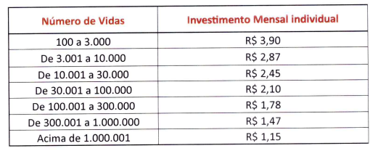
CONCARD
ID.: 001024940 (TECH)
RAZÃO SOCIAL: | CONCARD CONVENIOS LTDA
GRUPO EMPRESA: | 0004
PERFIL: | 000000000002
VALOR: | TABELA (POR VIDA)

Nº | Data | Nome arquivo | Qtde. Inicial | Qtde. Final | Íris | Intercorrências
1 | 2023-11-10 | Clientes CONCARD Inclusão Telemedicina 09nov2023 | 160 | 254 | - | Não
2 | 2023-11-24 | Clientes CONCARD Inclusão TELEMEDICINA 24nov2023 | 254 | 341 | - | Não
3 | 2023-12-05 | Clientes CONCARD Inclusão TELEMEDICINA 04dez2023 | 341 | 414 | - | Não
4 | 2023-12-13 | Clientes CONCARD Inclusão Telemedicina 13dez2023 | 414 | 489 | - | Não
5 | 2024-01-05 | Clientes CONCARD Inclusão Telemedicina 22dez2023 | 489 | 533 | - | Não
6 | 2024-01-19 | Clientes CONCARD Inclusão Telemedicina 15jan2024 | 533 | 713 | - | Não
7 | 2024-02-01 | Clientes CONCARD Inclusão Telemedicina 31jan2024 | 713 | 828 | - | Não
8 | 2024-02-19 | Clientes CONCARD Inclusão Telemedicina 19fev2024 | 828 | 971 | - | Não
9 | 2024-02-28 | Clientes CONCARD Inclusão Telemedicina 27fev2024 | 971 | 1,082 | - | Não
10 | 2024-03-15 | Clientes CONCARD Inclusão Telemedicina 12mar2024 | 1,082 | 1,191 | - | Não
11 | 2024-03-22 | Clientes CONCARD Inclusão Telemedicina 21mar2024 | 1,191 | 1,303 | - | Não
12 | 2024-03-26 | Clientes CONCARD Inclusão Telemedicina 26mar2024 | 1,303 | 1,346 | - | Não
13 | 2024-04-10 | Clientes CONCARD Inclusão TELEMEDICINA 09abr2024 | 1,346 | 1,490 | - | Não
14 | 2024-04-16 | Clientes CONCARD Inclusão TELEMEDICINA 16abr2024 | 1,490 | 1,569 | - | Não
15 | 2024-05-08 | Clientes CONCARD Inclusão TELEMEDICINA 06mai2024 | 1,569 | 1,780 | - | Não
16 | 10/05/204 | Clientes CONCARD Inclusão TELEMEDICINA 09mai2024 | 1,780 | 1,806 | - | Não
17 | 2024-05-22 | Clientes CONCARD Inclusão TELEMEDICINA 21mai2024 | 1,806 | 1,875 | - | Não
18 | 2024-06-21 | Clientes_21-06-2024_15_44_06 | 1,875 | 2,086 | - | Não
19 | 2024-06-27 | Concard_Clientes_24-06-2024_16_51_42 | 2,086 | 2,086 | - | Não
20 | 2024-07-11 | Clientes CONCARD Inclusão Telemedicina 07jul2024 (3) | 2,086 | 2,209 | - | Não
21 | 2024-07-16 | Clientes CONCARD Inclusão de Telemedicina 15jul2024 | 2,209 | 2,247 | - | Não
22 | 2024-07-23 | Clientes CONCARD Inclusão de Telemedicina 22jul2024 | 2,247 | 2,305 | - | Não
23 | 2024-07-30 | Clientes CONCARD Inclusão de Telemedicina 29jul2024 | 2,305 | 2,365 | - | Não
24 | 2024-08-07 | Clientes CONCARD Inclusao de Telemedicina 06ago2024 | 2,365 | 2,426 | - | Não
25 | 2024-08-12 | Clientes CONCARD Inclusão de Telemedicina 08ago2024 (2) | 2,426 | 2,449 | - | Não
26 | 2024-08-21 | Clientes CONCARD Inclusão de Telemedicina 20ago2024 | 2,449 | 2,550 | - | Não
27 | 2024-08-29 | Clientes CONCARD Inclusão de Telemedicina 27ago2024 | 2,550 | 2,392 | - | Não
28 | 2024-09-11 | Clientes CONCARD Inclusão de Telemedicina 10set2024 | 2,392 | 2,453 | - | Não
29 | 2024-09-18 | Clientes CONCARD Inclusao de Telemedicina 17set2024 | 2,453 | 2,451 | - | Não
30 | 2024-09-26 | Clientes Concard Inclusão de Telemedicina 24set2024 | 2,451 | 2,482 | - | Não
31 | 2024-10-04 | Clientes Concard Inclusão Telemedicina 03out2024 | 2,482 | 2,547 | - | Não
32 | 2024-10-11 | Clientes Concard Inclusão Telemedicina 10out2024 | 2,547 | 2,546 | - | Não
33 | 2024-10-30 | Clientes Concard Inclusão Telemedicina 30out2024 | 2,546 | 2,684 | - | Não
34 | 2024-11-07 | Clientes Concard Inclusão Telemedicina 07nov2024 | 2,684 | 2,720 | - | Não
35 | 2024-11-14 | Clientes Concard Inclusão Telemedicina 12nov2024 | 2,720 | 2,769 | - | Sim - Códigos Duplicados
36 | 2024-11-28 | Clientes Concard Inclusão de Telemedicina 26nov2024 | 2,769 | 2,834 | - | Não
37 | 2024-12-17 | Clientes Concard Inclusão de Telemedicina 12dez2024 | 2,834 | 2,868 | - | Não
38 | 2024-12-23 | Clientes Concard Inclusão de Telemedicina 19dez2024 | 2,868 | 2,895 | - | Não
39 | 2025-01-06 | Clientes Concard Inclusão de Telemedicina 02jan2025 | 2,895 | 2,893 | - | SIM- COD INEXISTENTE
40 | 2025-01-07 | Clientes Concard Inclusão de Telemedicina 07jan2025 | 2,893 | 2,809 | - | SIM- COD INEXISTENTE
41 | 2025-01-16 | Clientes Concard Inclusão de Telemedicina 15jan2025 | 2,809 | 2,831 | - | SIM- COD INEXISTENTE
42 | 2025-01-27 | Clientes Concard Inclusão de Telemedicina 27jan2025 | 2,831 | 2,872 | - | SIM- COD INEXISTENTE
43 | 2025-02-07 | Clientes Concard Inclusão de Telemedicina 06022025 | 2,872 | 2,974 | - | SIM- COD INEXISTENTE
44 | 2025-02-28 | Clientes Concard Inclusão de Telemedicina 27022025 | 2,974 | 3,023 | - | SIM- COD INEXISTENTE
45 | 2025-03-24 | Clientes Concard Inclusão de Telemedicina 17032025 | 3,023 | 3,074 | - | SIM- COD INEXISTENTE
46 | 2025-03-31 | Clientes Concard Inclusão de Telemedicina 25032025 | 3,074 | 3,110 | - | SIM- COD INEXISTENTE
47 | 2025-04-23 | Clientes Concard Inclusão de Telemedicina 08042025 | 3,110 | 3,177 | - | SIM- COD INEXISTENTE
48 | 2025-04-24 | Clientes Concard Inclusão de Telemedicina 25042025 | 3,177 | 3,240 | - | SIM- COD INEXISTENTE
49 | 2025-05-19 | Clientes Concard Inclusão de Telemedicina 15052025 | 3,240 | 3,166 | - | SIM- COD INEXISTENTE
50 | 2025-06-11 | Clientes Inclusão de Telemedicina 09jun2025 | 3,166 | 3,364 | 3,249 | SIM - COD. INEXISTENTE
51 | 2025-06-24 | Clientes Concard Inclusão de Telemedicina 23jun2025 | 3,249 | 3,376 | 3,316 | SIM - COD. INEXISTENTE
52 | 2025-07-07 | Clientes Concard Inclusão de Telemedicina 03jul2025 | 3,376 | 3,382 | 3,321 | SIM - COD. INEXISTENTE
53
54
55
56
57
58
59
60
61
62
63
64
65
66
67
68
69
70
71
72
73
74
75
76
77
78
79
80
81
82
83
84
85
86
87
88
89
90
91
92
93
94
95
96
97
98
99
100
101
102
103
104

GNB ADMINISTRACAO (SINDICAR)
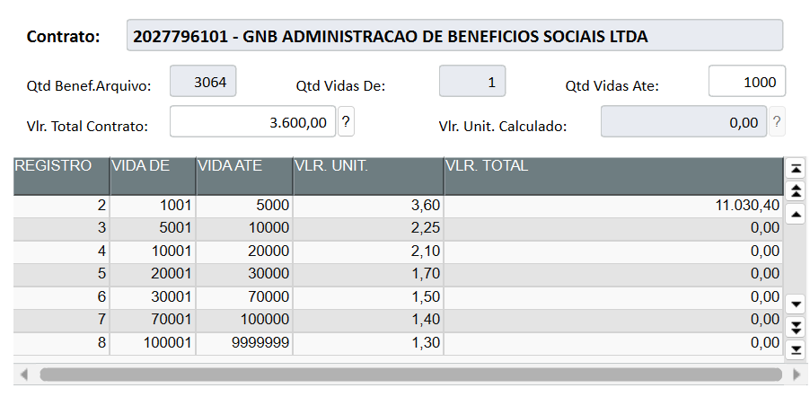
BENEFICIO SOCIAL SINDICAL
ID.: 002329584 (TECH)
RAZÃO SOCIAL: | GNB ADMINISTRACAO DE BENEFICIOS SOCIAIS LTDA
GRUPO EMPRESA: | 0004
PERFIL: | 000000000002
VALOR: | TABELA (POR VIDA)

Nº | Data | Nome arquivo | Qtde. Inicial | Qtde. Final | Íris | Divergências
1 | 2025-06-14 |  | 0 | 2,710 | 2,710 | NÃO
2 | 2025-07-03 | GNB_TELEMEDICINA_27_06_2025 | 2,710 | 3,064 |  | NÃO
3
4
5
6
7
8
9
10
11
12
13
14
15
16
17
18
19
20
21
22
23
24
25
26
27
28
29
30
31
32
33
34
35
36
37
38
39
40
41
42
43
44
45
46
47
48
49
50
51
52
53
54
55
56
57
58
59
60
61
62
63
64
65
66
67
68
69
70
71
72
73
74
75
76
77
78
79
80
81
82
83
84
85
86
87
88
89
90
91
92
93
94
95
96
97
98
99
100
101
102
103
104
105
106
107
108
109
110
111
112
113
114
115
116
117
118
119
120
121
122
123
124
125
126
127
128
129
130
131
132
133
134
135
136
137
138
139
140
141
142
143
144
145
146
147
148
149
150
151
152
153
154
155
156
157
158
159
160
161
162
163
164
165
166
167
168
169
170
171
172
173
174
175
176
177
178
179
180
181
182
183
184
185
186
187
188
189
190
191
192
193
194
195
196
197

POTENCIAL SOLUCOES EMPRESARIAIS
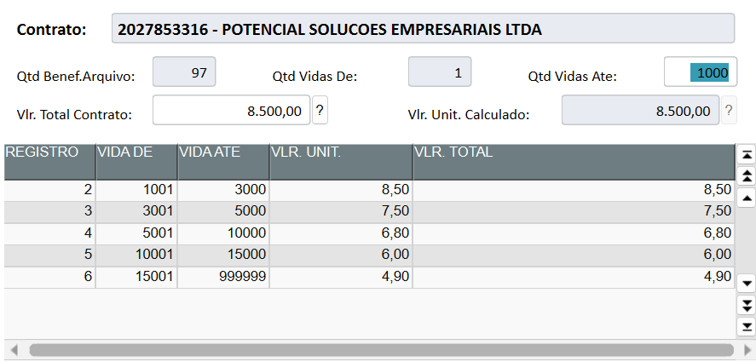
POTENCIAL SOLUCOES EMPRESARIAIS
ID.: 002329691 (TECH)
RAZÃO SOCIAL: | POTENCIAL SOLUCOES EMPRESARIAIS LTDA
GRUPO EMPRESA: | 0004
PERFIL: | 000000000002
VALOR: | TABELA (POR VIDA)

Nº | Data | Nome arquivo | Qtde. Inicial | Qtde. Final | Íris | Intercorrências
1 | 2025-07-01 | POTENCIAL - CADASTRO DE VIDAS - 26.06.2025 | 1
2 | 03/07/20250 | POTENCIAL - CADASTRO DE VIDAS - 26.06.2025 | 1
3 | 2025-07-15 | POTENCIAL - CADASTRO DE VIDAS - 140725
4
5
6
7
8
9
10
11
12
13
14
15
16
17
18
19
20
21
22
23
24
25
26
27
28
29

